6. 咨询与报名
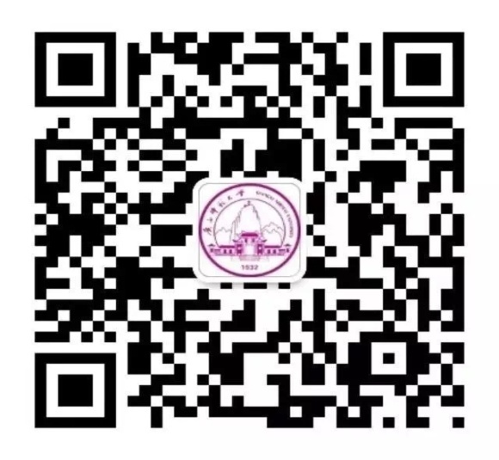
国（境）外校际交流项目负责人及联系方式
序号 | 国家（地区） | 负责人 | 联系方式
1 | 美国、澳大利亚 | 谢老师 | 0773-5684229
2 | 英国、 | 黄老师 | 0773-5684229
3 | 台湾 | 张老师 | 0773-5857127
4 | 加拿大 | 李老师 | 0773-5857127
5 | 波兰 | 陈老师 | 0773-5857127
6 | 瑞典 | 罗老师 | 0773-5821163
7 | 韩国 | 谢老师 | 0773-5809819
8 | 日本 | 王老师 | 0773-5684229
9 | 越南 | 骆老师 | 0773-5826508
10 | 泰国 | 唐老师 | 0773-5839287
11 | 印尼 | 林老师 | 0773-5829287
12 | 以色列 | 柳老师 | 0773-5821163

地址：育才校区外语楼216办公室海外项目科 QQ群：101662772 微信公众号：独秀海外行 扫码关注

